画面遷移
画面レイアウト

業務機能名 | 経費管理システム | 画面名称 |  | 経費管理 |  | 作成日 | 202/07/6 | 作成者 | ユ
画面ID | P005 | 備考 |  |  |  | 更新日 |  | 更新者
画面遷移
 |  |  |  |  | 備考
 | 同じWindow |  | ※条件分岐・合流があれば明示すること
 | 別Window |  | ※画面の順序関係が明確であること

機能メニュー
本画面

画面レイアウト
画面レイアウト

業務機能名 | 経費管理システム | 画面名称 | 経費管理 |  |  | 作成日 | 202/07/6 |  | 作成者 | ユ
画面ID | P005 | 備考 |  |  |  | 更新日 |  |  | 更新者
 |  |  |  | 項番 | 項目名称 |  |  | コントロール種別
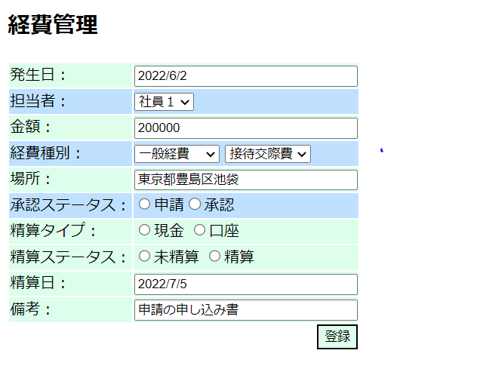
 |  |  |  | 1 | 経費管理 |  |  | ラベル
 |  |  |  | 2 | 発生日 |  |  | テキスト
 |  |  |  | 3 | 担当者 |  |  | セレクトボックス
 |  |  |  | 4 | 金額 |  |  | テキスト
 |  |  |  | 5 | 経費種別 |  |  | セレクトボックス
 |  |  |  | 6 | 場所 |  |  | テキスト
 |  |  |  | 7 | 承認ステータス |  |  | ラジオボタン
 |  |  |  | 8 | 精算タイプ |  |  | ラジオボタン
 |  |  |  | 9 | 精算ステータス |  |  | ラジオボタン
 |  |  |  | 10 | 精算日 |  |  | テキスト
 |  |  |  | 11 | 備考 |  |  | テキスト
 |  |  |  | 12 | 登録 |  |  | ボダン

